akron comparison
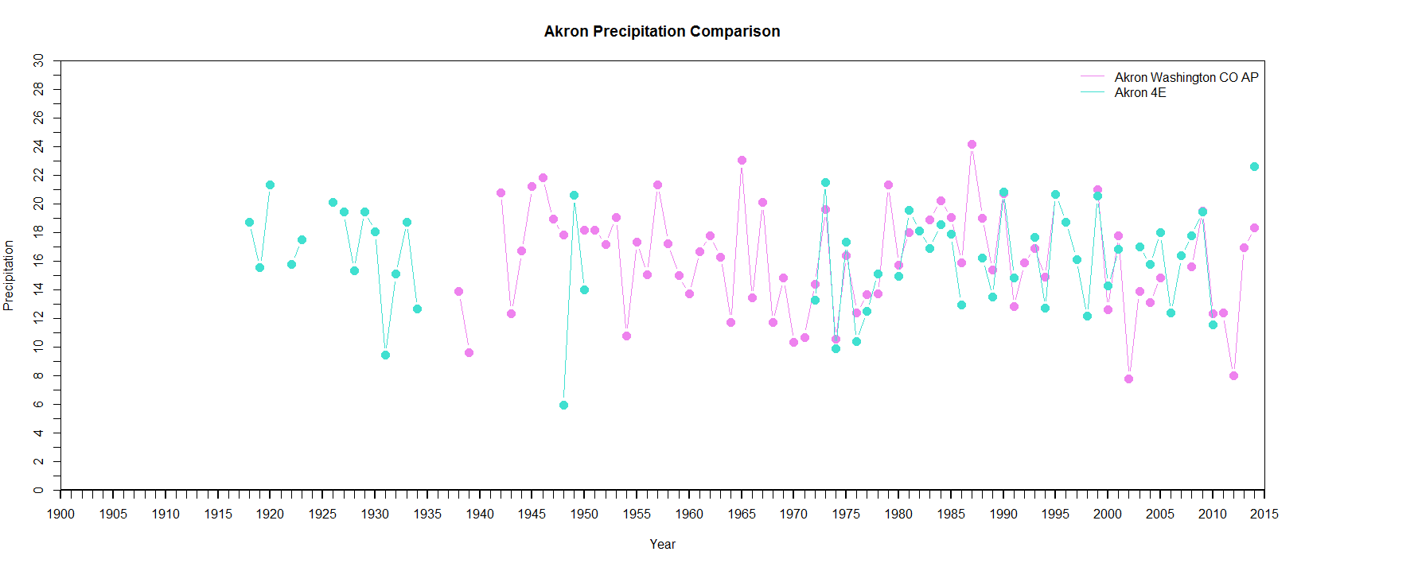
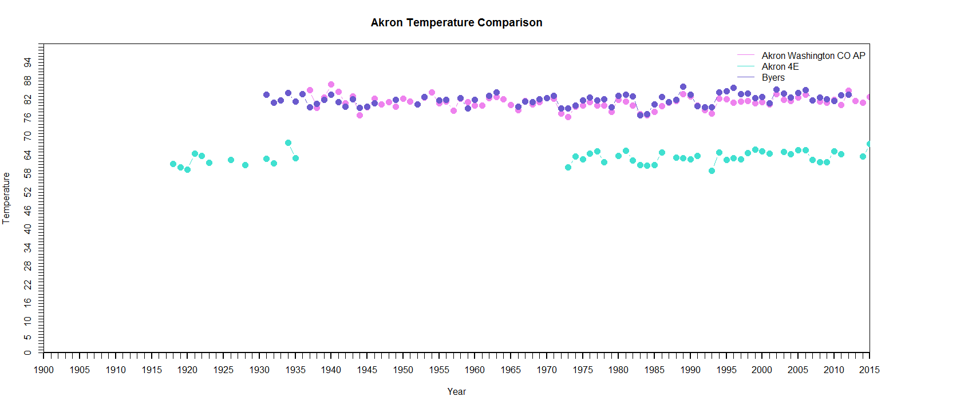
Akron Weather Station Comparison

 | mean | min | max | jan | feb | mar | apr | may | jun | jul | aug | sep | oct | nov | dec
precip | 0.6823 | 0.2678 | 0.8954 | 0.7686 | 0.4188 | 0.8681 | 0.671 | 0.7064 | 0.7502 | 0.6117 | 0.6714 | 0.7986 | 0.895 | 0.7401 | 0.2678
temp | 0.3596 | 0.0896 | 0.5562 | 0.5562 | 0.3678 | 0.3884 | 0.5076 | 0.3725 | 0.4544 | 0.1079 | 0.0896 | 0.3195 | 0.1862 | 0.5379 | 0.4275

Temperature problem - we're comparing monthly highest max temperature (akron washington co ap & byers gives this) to monthly mean max temperature (akron 4e gives this)

fixed comparison | 0.8500 | 0.7570 | 0.9234 | 0.9224 | 0.8689 | 0.8856 | 0.8655 | 0.8826 | 0.7962 | 0.8807 | 0.7808 | 0.7570 | 0.8497 | 0.8846 | 0.9234

